Inventario Redes
 |  |  |  | LABORATORIO B005 |  |  |  | ENERO - ABRIL 2024
GABINETES DE REDES
LUGAR | PZAS | EQUIPO | MARCA | MODELO | CÓDIGO | SERIE | ESTADO | IMAGEN | OBSERVACIÓN
Redes #1 | 31 | Adaptador USB a Serial db9 rs232 macho a usb | STEREN | USB-SER | ADP1,ADP2,ADP3,ADP4,ADP5,ADP6,ADP7,ADP8,ADP9,ADP10,ADP11,ADP12,ADP13,ADP14,ADP15,ADP16,ADP17,ADP18,ADP19,ADP20,ADP21,ADP22,ADP23,ADP24,ADP25,ADP26,ADP27,ADP28,ADP29,ADP30 | S/N | Bueno |  | 25 cerrados/6 abiertos =32 (1 en procesos SO5 Adaptador USB a Serial Bb99
Redes #1 | 5 pts 20m c/una | Guia de Nylon para instalacion de Cable | STEREN | HER-104 /27959 | G1,G2,G3,G4,G5 | 129341000005 | Bueno
Redes #1 | 20 | ARD-512, gabinete gabinete acrilico para raspberry pi 3 de alta resistencia ajuste perfecto a la raspberry Acceso a todos los puertos facil armado sin herramienta especial | STEREN | ARD-512 | GAR1,2,3,4,5,6,7,8,9,10,11,12,13,14,15,16,17,18,19,20,21,22,23,24,25,26,27,28,29,30. | S/N | Bueno | 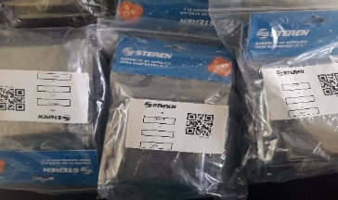 | 20 puestas es Rasberry (10 en bolsa)
Redes #1 | 19 | Raspberry Pi3 B+procesador Broadcom BCM2837B0, Cortex-a53 64bit SoC a 1.4GHZ, 1GB de RAM Ipddr2 sdram, bluetooth v4.2 BLE, Puerto Rj45 GigaBit Ethernet, Wife doble banda:2.4 GHZ IEEE 802.11 b/g/n/ac, puertos USB 2.0, conector GPIO de 40 pines, salida de 4 polos para audio estero y video compuesto, 1 salida HDMI, puerto CSI para camara, puerto DSI para pantalla tactil Puerto microSD, alineaciòn por Ethernet (PoE) | RASPBERRY | RASPBERRY-PI B+ | M1 = 18010R14600/M2 = 17050RBC300/M3 =17350RBC400/ M4 = 18090R65300/M5 =18220R31500/M6= 18180R34600/M7 = 18220R312300/ M8= 18220R31500/M9= 17350RBC600/ M10= 17350RBC600/M11= 18159R8Z600/M12=18190R70100/M13=17350RBC300/M14=17350RBC600/M15=17350RBC600/M16=18220R31300/M17=17350RBC300/M18=18220R31500/M19=18170R4400/M20=17350RBC600/M21=17350RBC300/ M22=18180R34600/M23=18220R31500/M24=18040R40600/M25=18010R14500/M26=17350RBC300/M27=18220R31300/M28=18220R31300/M29=18090R65300/M30=18170R33400. | M1 = 18010R14600/M2 = 17050RBC300/M3 =17350RBC400/ M4 = 18090R65300/M5 =18220R31500/M6= 18180R34600/M7 = 18220R312300/ M8= 18220R31500/M9= 17350RBC600/ M10= 17350RBC600/M11= 18159R8Z600/M12=18190R70100/M13=17350RBC300/M14=17350RBC600/M15=17350RBC600/M16=18220R31300/M17=17350RBC300/M18=18220R31500/M19=18170R4400/M20=17350RBC600/M21=17350RBC300/ M22=18180R34600/M23=18220R31500/M24=18040R40600/M25=18010R14500/M26=17350RBC300/M27=18220R31300/M28=18220R31300/M29=18090R65300/M30=18170R33400. | Bueno | 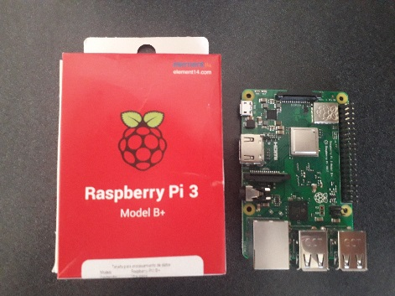 | 6 pzas en A004 se trasladaron por orden de D.C firma vale de material profesor Jesus Cisneros 03 de mzo 2022 (M13,14,15,16,17 Y 22) 13 del día 20/09/22 por el maestro Fernando y 01 del profesor palacios M10 16/08/22
Redes #1 | 30 | Convertidor HDMI a VGA para computadora | STEREN | 208-151 | REDES1,2,3,4,5,6,7,8,9,10,11,12,13,14,15,16,17,18,19,20,21,22,23,24,25,26,27,28,29,30, | S/N | Bueno | 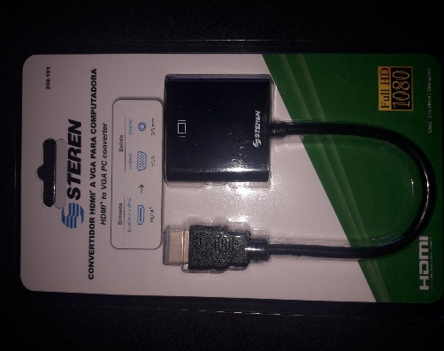 | 6 en A004 se trasladaron por orden de D.C firma vale de material profesor Jesus Cisneros 03 de mzo 2022 01 CON EL PROFESOR FERNANDO R19 EL 16/08/22 + 13 EL 20 SEPT/22 (R7,R8,R9,R10, R11,R12,R13,R14,R15,R17,R18,R20,R21) (9 adaptadores en stante 1 en proyectores 23/02/23)
Redes #1 | 26 | Cable USB a USB DE 1.8 m con conectores niquelados (USB306) | STEREN | USB-151 | USB1,2,3,4,5,6,7,8,9,10,11,12,13,14,15,16,17,18,19,20,21,22,23,24,25,26,27,28,29,30, | S/N | Bueno |  | 6 PZAS A004 03 DE MARZO 2022
Redes #1 | 29 | Memoria MicroSD de 32GB, Clase 4, Incluye adaptador, velocidad de transmisiòn de 4 mbs | STEREN | MSD-032/MICRO | M1,2,3,4,5,6,7,8,9,10,11,12,13,14,15,16,17,18,19,20,21,22,23,24,25,26,27,28,29,30,31,32,33,34,35,36,37,38,39,40 | S/N | Bueno | 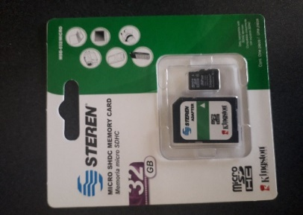 | 6 pzas en A004 se trasladaron por orden de D.C firma vale de material profesor Jesus Cisneros 03 de mzo 2022 14 FERNANDO PALACIOS VALE 20 SEP 2022 + 5 memorias 03/02/23
Redes #1 | 28 | Cargador Tipo C 2.0A 2 en 1 | HORA | GAR080 | C1,C2,C3,C4,C5,C6,C7,C8,C9,C10….C30 | Negro 7503027214069/ Blanco 7503027214052 | Bueno |  | 13 blancos y 6 negros + 1 cuadro 23/02/2023 (falto de entregar maestro Fernando Palacios). [1 en resguardo del maestro Fernando Palacios en edificio E 04/07/25]
Redes #1 | 13 | Adaptador de Lan cable de consola RS232 con RJ45 | STARTECH | DB9CONCABL6 | S/N | S/N | Bueno |  | 13 flatan 7 para los 20
Redes #2 | 3 | HDMI | STEREN |  | S/N | S/N | Bueno |  | 1 usado
Redes #2 | 4 | Placas de pared HDMI | STEREN |  | S/N | S/N | Bueno |  | 1 usado
Redes #2 | 5 | Cajas de registro | STEREN |  | S/N | S/N | Bueno |  | 1 usado
Redes #2 | 4 | Adaptador HDMI macho a hembra | STEREN |  | S/N | S/N | Bueno
Redes #2 |  | Teclas | DELL |  | S/N | S/N | Bueno |  | Caja negra
Redes #2 |  | Teclas | LANIX |  | S/N | S/N | Bueno |  | 1 bote de aluminio y 1 caja negra
Redes #2 | 3 | Cable de luz del 9 |  |  | S/N | S/N | Bueno |  | 1 caja nueva
Redes #2 | 4 | Cable HDMI con plug en L | RADOX |  | S/N | S/N | Bueno
Redes #2 | 2 | Cable VGA |  |  | S/N | S/N | Bueno
Redes #2 | 1 | Teclado | LANIX |  | S/N | S/N | Bueno
GABINETES DE SOPORTE
ESTANTE | PZAS | EQUIPO | MARCA | MODELO | CÓDIGO | SERIE | ESTADO | IMAGEN | OBSERVACIÓN
Soporte #1 | 20 | Pinzas para microcorte Peladora de cables | STEREN | HER-140 | MIC1,2,3,4,5,6,7,8,9,10,11,12,13,14,15,16,17,18,19,20 | 7501483155995 | Bueno |  | 19 steren y 1 sin marca
Soporte #1 | 691 | Plug rj45 de 8 conectores CAT 5e para cable redondo | STEREN | 301-178 | S/N | ACCCABLE27 | Bueno
Soporte #1 | 123 | Jack RJ45 de 8 contactos a 90 grados Cat5e tipo keystone, blanco | STEREN | 350-020BL | S/N | 7501485105884 | Bueno
Soporte #1 | 2 | Multimetro Digital | STEREN | modelo mul-270 | Redes #1, Redes #2 | N/A | Uno con falso contacto |  | Uno en Mecatronica REDES1
Soporte #1 | 1 | Pistola Eléctrica de aire a presiòn | STEREN | AIR-1000 | N/A | N/A | Buenas condiciones |  | No esta en el laboratorio
Soporte #1=18 Soporte #2=12 | 30 | Portafolio profesional de herramienta para la electronica | STEREN |  | P1,2,3,4,5,6,7,8,9,10,11,12,13,14,15,16,17,18,19,20,21,22,23,24,25,26,27,28,29,30, | S/N | Bueno |  | 1 Tubo de soldadura terminado 09 de diciembre 2019
Soporte #2 | 20/20 | Herramienta profesional de impacto (ponchadora) para jack RJ45 CAT 5 /Navaja reversible para HER670 | STEREN | HER-670 | P2,P3,P4,P5,6,7,8,9,10,11,12,13,14,15,16,17,18,19,20 | 7501483103248 | Bueno
Soporte #2 | 20 | Generador profesional de tonos y probador de cable redondo 1 cable de prueba con caimanes, 2 cable de red UTP, 2 cables de linea telefonica y audiculares | STEREN | HER-252 | GNT1,2,3,4,5,6,7,8,9,10,11,12,13,14,15,16,17,18,19,20 | 7506250929289 | Bueno
Soporte #2 | 57 | Pulseras antiestàticas marcas steren moderlo HER-100 | STEREN | HER-100 | EST1,2,3,4,5,6,7,8,9,10,11,12,13,14,15,16,17,18,19,20,21,22,23,24,25,26,27,28,29,30,31,32,33,34,35,36,37,38,39,40 | 7501483115029 | Bueno
Soporte #2 | 10 | Limpiador y desengrasante para circuitos electricos y electronicos. | STEREN | LIM-CIR | #1,2,3,4,5,6,7,8,9,10 | 7(0819), 3(4918) | Usados
Soporte #2 | 8 | Probador de clable de red | ELE-GATE | CON06 | TEST1, TEST2, TEST3…TEST8 | 791280917224 | Bueno
Soporte #2 | 8 | Pinzas cripeadoras para conectores red y telefónico RJ45/RJ11(Ponchadoras) | ELE-GATE | PINZAS RJ45/RJ11 | P#1,#2,#3…8 | S/N | Bueno
Soporte #2 | 9 | Bins (azules) | STERITE | 1642 | G1-G29 | N/A | Buen estado |  | (Se trajeron de procesos B004)
Soporte #2 | 1 | Teléfono modelo CISCO SYSTEMS. INC. serial No. FCH16348324 | N/A | N/A | N/A | N/A | Buenas condiciones
Soporte #2 | 1 | Teléfono digital internet | AVAYA | MODELO 1608-1 | N/A | 14110005 (14110042,14110009) | Buenas condiciones |  | (14110009) en oficina laboratorios (14110042) Se le llevo florentino a otro departamento
Soporte #2 | 1 | Estuche de herramienta 7 desarmadores, 5 pizanzas, 1 cautin, 1 navaja, 1 pasta para soldar | N/A | N/A | N/A | N/A | Buenas condiciones |  | Falta 1 navaja y 1 lima
ESTANTES REDES
ESTANTE | PZAS | EQUIPO | MARCA | MODELO | CÓDIGO | SERIE | ESTADO | IMAGEN | OBSERVACIÓN
Estante redes #1 | 8 | Tarjeta madre | N/A | N/A | N/A | N/A | Para practica |  | Para practicas / ver componentes
Estante redes #1 | 5 | Fuente de poder | N/A | N/A | N/A | N/A | Para practica |  | Para practicas / ver componentes
Estante redes #1 |  | Torres (CPU) | N/A | N/A | N/A | N/A | Para practica |  | Para practicas / ver componentes
Estante redes #1 | 1 | CATALYST 2948G | N/A | N/A | N/A | N/A | Buenas condiciones
Estante redes #1 | 3 | CISCO SYSTEM 2800 serie | N/A | N/A | N/A | N/A | Buenas condiciones
Estante redes #1 | 1 | CATALYST 1900 | N/A | N/A | N/A | N/A | Buenas condiciones
Estante redes #1 | 3 | CATALYST 2950 | N/A | N/A | N/A | N/A | Buenas condiciones
Estante redes #1 | 1 | CISCO 1760 | N/A | N/A | N/A | N/A | Buenas condiciones
Estante redes #1 | 1 | CISCO 3600 | N/A | N/A | N/A | N/A | Buenas condiciones |  | Para practicas / ver componentes
Estante redes #2 | 14 | Unidad de DVD interna (SATA) | N/A | N/A | N/A | N/A | Para practica |  | Para practicas / ver componentes
Estante redes #2 | 7 | CISCO 2500 series model | N/A | N/A | N/A | N/A | Para practica
Estante redes #2 | 1 | Penguin computing ALTUS 3200 | N/A | N/A | N/A | N/A | Dañado |  | Para practicas / ver componentes (Dañado)
Estante redes #2 | 2 | Exabyte VXA-320 Packageloader 1X10 1U | N/A | N/A | N/A | N/A | Dañado |  | Para practicas / ver componentes (Dañado)
Estante ? | 70 | Cables UTP blancos con salida RJ45 | N/A | N/A | N/A | N/A | Desgastados por uso
Estante ? | 16 | Marca CISCO modelo CAB-SS-V35MT = conector en el promer extremp: 1 X 34-PIN macho V.35 serial conector en el segundo extremo: 1 X 26-PIN macho tipo serial compatibilidadD: tarjeta de CISCO WAN INTERFACE (WIC) 2600 series WIC-2T, 2A / S CONDUCTOR: COBRE | N/A | N/A | N/A | N/A | Buenas condiciones | 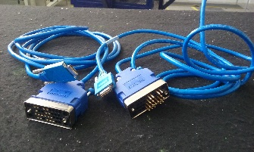
Estante ? | 16 | Tipo V.35 cable (DCE), Conector (s) 1x26 pin inteligente de serie-Masculino Conector (s) (otro lado)1x34 pin M/34 (V.35)-Hembra Diseñado para Acceso universal servidor AS5300, AS5300-96VOIP, AS53-120, AS53-192, AS53-48, AS53-60, AS53-96 | N/A | N/A | N/A | N/A | Buenas condiciones | 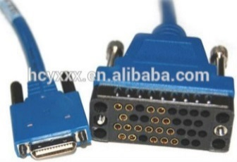
Estante ? | 12 | Cable de consola CISCO RJ45 CAT5 Ethernet A RS232 DB9 COM del puerto serie de routers de red a hembra adapatador cable | N/A | N/A | N/A | N/A | Buenas condiciones
Estante ? | 6 | Cable Adaptador Serial Db9 Rs232 Macho A Usb 2.0 Macho | N/A | N/A | N/A | N/A | Buenas condiciones
LABORATORIO B005
ESTANTE | PZAS | EQUIPO | MARCA | MODELO | CÓDIGO | SERIE | ESTADO | IMAGEN | OBSERVACIÓN
Laboratorio B005 | 2 | Estantes metalicos con cuatro divisiones | N/A | N/A |  | N/A | Buenas condiciones
Laboratorio B005 | 1 | Servidor 8FJMOM2 DELL POWEREDGET630 ST: 8FJM0M2 (Monitor DELL, teclado y mouse ACER) | N/A | N/A | N/A | N/A | Buenas condiciones
Rack 1 | 2 | Cisco 1941/K9 1900 Series Router | N/A | N/A | N/A | N/A | Buenas condiciones | 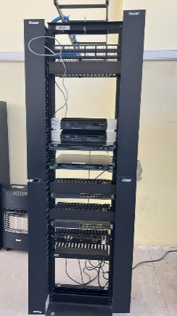
Rack 1 | 2 | Cisco 2900 Series Integrated Services Routers CISCO2901/K9 | N/A | N/A | N/A | FTX174982CS /FTX174982DO | Buenas condiciones
Rack 1 | 3 | Cisco Catalyst 2960-24PC-S 24-Port 10/100 Ethernet Switch | N/A | N/A | N/A | SNIFCQ1744X5VE /SNIFCQ1744X5ZZ | Buenas condiciones
Rack 2 | 3 | Router | Cisco | 1941/K9 1900 Series | N/A | N/A | Buenas condiciones | 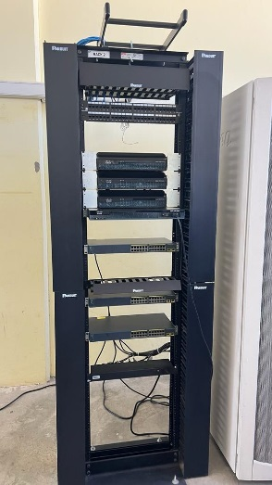
Rack 2 | 1 | Routers | Cisco | 2900 Series Integrated Services Routers CISCO2901/K9 | N/A | FTX1742828T | Buenas condiciones
Rack 2 | 2 | Switch | Cisco | Catalyst 2960-24PC-S 24-Port 10/100 Ethernet | N/A | SNIFCQ1725Y4B3 /SNIFCQ1744X5X7 /SNIFCQ1744X60H | Buenas condiciones
Rack 3 | 3 | Router | Cisco | 1941/K9 1900 Series | N/A | FTX174982CQ | Buenas condiciones | 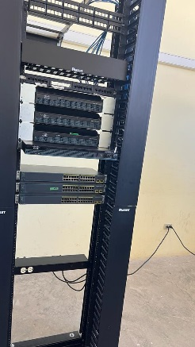
Rack 3 | 1 | Routers | Cisco | 2900 Series Integrated Services Routers CISCO2901/K9 | N/A | N/A | Buenas condiciones
Rack 3 | 3 | Switch | Cisco | Catalyst 2960-24PC-S 24-Port 10/100 Ethernet | N/A | SNIFCQ1744X5WX /SNIFCQ1744X5ZW/SNIFCQ1744X5ZS | Buenas condiciones
Rack 4 | 3 | Router | Cisco | 1941/K9 1900 Series | N/A | N/A | Buenas condiciones | 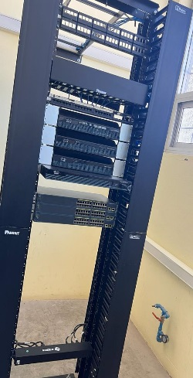
Rack 4 | 1 | Router | Cisco | 2900 Series Integrated Services Routers CISCO2901/K9 | N/A | N/A | Buenas condiciones
Rack 4 | 3 | Switch | Cisco | Catalyst 2960-24PC-S 24-Port 10/100 Ethernet | N/A | SNIFCQ1744X5ZQ /SNIFCQ1744X6OB /SNIFCQ1725Y4D3 | Buenas condiciones
Rack 5 | 4 | Routers | Cisco | Cisco 2900 Series Integrated Services Routers CISCO2901/K9 | N/A | N/A | Buenas condiciones | 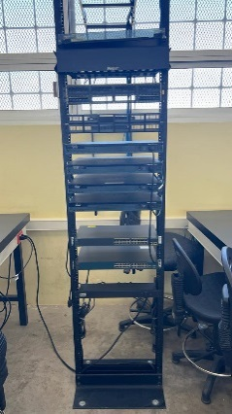
Rack 5 | 2 | Switch | Cisco | Catalyst 2960-24PC-S 24-Port 10/100 Ethernet | N/A | FCQ1725Y4D7 /FDO1737Y1EZ | Buenas condiciones

